상품제안서
고급 부직포행주 3매+니트릴장갑+크린랩 버블수세미+크린랩 아크릴수세미2매입 | 상품코드: F28898

 |  |  |  |  |  |  | 02-412-0044 | www.easy1.co.kr
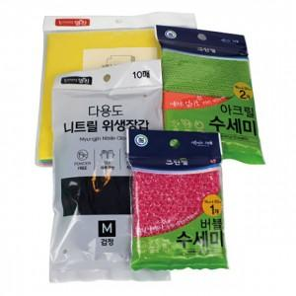

【상세/제작정보】 | 기본 OPP 포장 OPP 스티커부착 별도문의 종이케이스 별도문의

【인쇄/포장옵션】 | / 포장불가능

【공급단가】 | 수량 | 85~ | 255~ | 425~ | 1,000~ | 3,000~
*VAT별도 | 단가 | 5,520원 | 5,420원 | 5,290원 | 5,190원 | 5,060원

【상품 URL】 | https://easy1.co.kr:443/src/goods_detail.php?gdno=28898

